상품제안서
이지스 카드형USB 3.0 메모리 | 상품코드: S30463

 |  |  |  |  |  |  | 02-713-8555 | www.synergygift.co.kr
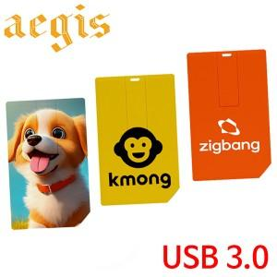

【상세/제작정보】 | <p>※싸바리케이스 별도 문의 바랍니다.</p>

【인쇄/포장옵션】 | 풀칼라 / 포장지포장

【공급단가】 | 수량 | 100~ | 300~ | 500~ | 1,000~ | 3,000~
*VAT별도 | 16GB | 7,000원 | 6,830원 | 6,550원 | 6,380원 | 6,210원
 | 32GB | 9,500원 | 9,270원 | 8,890원 | 8,660원 | 8,430원
 | 64GB | 14,000원 | 13,660원 | 13,100원 | 12,760원 | 12,430원
 | 128GB | 25,000원 | 24,400원 | 23,400원 | 22,800원 | 22,200원

【상품 URL】 | https://www.synergygift.co.kr:443/src/goods_detail.php?gdno=30463

